副本选择
 |  | 主UI中点击“副本”按钮，可以打开副本选择界面
疲劳值
章节名称
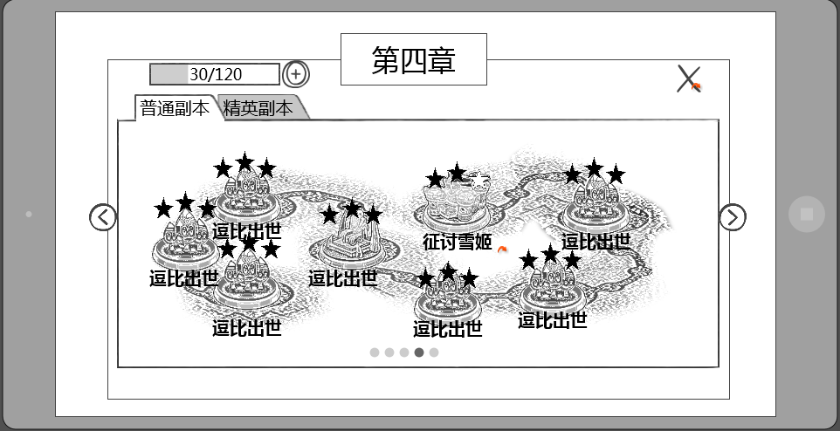
 | 疲劳值 | 整体UI样式
 | 已改
关闭按钮

副本难度页签

分页选择按钮

副本地图

分页码
 |  |  | 窗口类型
 |  |  |  | 一级窗口

这个名称是固定的还是配置的？ |  |  | 章节名称
每章是固定的 | 章节名称只有第几章还是包括具体标题？ |  |  | 显示副本章节的名称
 | 第几章 |  |  | 最多显示4个汉字

 |  |  | 音效
 |  |  |  | 事件 | 资源
 |  |  |  | 打开界面 | 待定
 |  |  |  | 关闭界面 | 待定

 | 疲劳值 |  | 疲劳值
 | 已改 |  |  | 显示角色当前疲劳值
 |  |  |  | 样式如下

 |  |  |  | 格式为 n/m，其中n为当前疲劳值，m为自然增长的疲劳值上限
 |  |  |  | 疲劳值补充逻辑同通用规则 |  |  |  | 详见【主界面逻辑】

 |  |  | 副本地图
这个线路是配出来的还是定死的，是策划画好还是美术直接画? | 默认显示哪个地图？当前选中副本是否有特殊表现 |  |  | 显示该章节中的副本内容，由一条线进行串联
向美术需求样式，然后策划进行配置 | 1.已补充 2.其实没有当前选中这个概念 |  |  | 副本地图中按照划定路线阶段显示各个副本图标
 |  |  |  | 默认选择玩家当前开启的最高等级章节的地图

 | 如果整个章节没开启是否有特殊显示，比如等级不足？ |  |  | 副本地图界面以及副本图标显示规则
隐藏 | 没有，章节没开启，整个界面时无法看到的 |  |  |  | 开启新章节时，该章节的副本图标一同显示第一个副本的副本图标显示出来
 |  |  |  |  |  | 第一个副本的副本图标亮色显示，且可点击
 |  |  |  |  |  | 未开启的副本的副本图标灰色显示，且不可点击，点击后无效果
其他副本图标是灰掉还是上锁还是隐藏？ | 上一个副本没通关，下一个副本不是置灰而是不显示？ |  |  |  |  | 当上一个副本通关后，下一个副本图标变为亮色显示
副本的开启条件有哪些？ | 等级 |  |  |  | 当同一个章节中的副本全部通关后，如果等级满足可以开启下一个章节
精英副本的开启条件也没有 |  |  |  |  | 每个章节显示为一个分页

 |  |  |  |  | 副本图标显示样式
 |  |  |  |  |  | 副本图标根据副本类型区分为大副本和小副本（暂定名）
 |  |  |  |  |  | 大副本图标
 |  |  |  |  |  |  | 图标相对较大（暂定40*40像素）
 |  |  |  |  |  |  | 画面为该副本的boss头像或者地域标示（具体待副本规划以及UI设计讨论）
 | 假设不是每个副本都有剧情，那么每个副本都有图标的话，美术量会比较多 |  |  |  |  | 小副本图标
 | 没有剧情，干脆就用dota的小点点表示也不错 |  |  |  |  |  | 图标相对较小（暂定20*20像素）
 | 同一个小副本图标都是一样的 |  |  |  |  |  | 画面为每个章节通用的图标，即同一个章节的小副本图标样式相同

 |  |  |  |  |  | 图标组成
 |  |  |  |  |  |  | 示意图

逗比出世

 |  |  |  |  |  |  | 无论大小图标，均由上述四个部分组成
 |  |  |  |  |  |  | 分别为：图标主体、通关星级、副本名称、点击提示特效

 |  |  |  |  |  |  | 图标主体
 |  |  |  |  |  |  |  | 即为副本图标的样式
 |  |  |  |  |  |  | 通关星级
 |  |  |  |  |  |  |  | 当该副本已被通关后，显示通关星级标示
 |  |  |  |  |  |  |  | 未通关的副本，不显示通关星级
星星是从左往右依次显示，有没有考虑过先两边后中央 | 星和图标需要提美术需求 |  |  |  |  |  |  | 通关后按照星级显示星的数量，未达到的星显示为空星，达到的星显示为实星
不考虑 | 已提 |  |  |  |  |  |  | 即通关后获得2颗星，则显示为2颗实星，1颗空星
 |  |  |  |  |  |  | 副本名称
 |  |  |  |  |  |  |  | 显示该副本的名称
 |  |  |  |  |  |  |  | 最多显示6个汉字

 |  |  |  |  |  |  | 点击提示特效
已通关的副本是否也应该有提示特效 | 特效提美术需求 |  |  |  |  |  |  | 未通关的副本，在副本图标周围有点击提示特效（暂定为扩散性的水波样式，待与美术讨论）
无 | 已提
 | 很明显是点点吧 |  | 分页码
 | 分页码描述不清楚，是显示数字还是点点呢？ |  |  | 当开启章节数大于1时，同时出现分页码，分页码数量与章节数量相等
 | 点击分页码不太好点到吧。直接滑动切换呢？ |  |  | 分页码只做显示作用，点击无效果
字色换成颜色标号，这个算美术需求么 | 好主意，已改 |  |  | 左右滑动屏幕可以进行页面切换，页面切换后分页码对应变化
在分页码一起提了 |  |  |  | 当前选择的分页码为黑色，未选择的分页码为灰色
 | 用数字显示还是点点点？章节多了的话数字比较合适吧
 | 点点点 |  |  | 章节数开启规则
 |  |  |  |  | 根据配置结构中chapter来确定同一个章节有哪些副本
 | 前面章节开启只提到了上一章节全部完成 |  |  |  | 同一个章节中副本进入等级最低的数值作为章节的开启等级
 | 已增加
 |  |  | 分页选择按钮
 |  |  |  | 当开启章节数大于1时，出现分页选择按钮
 |  |  |  | 当当前分页为最左侧分页时，只出现右侧分页选择按钮
 |  |  |  | 当当前分页为最右侧分页时，只出现左侧分页选择按钮
 |  |  |  | 当当前分页非最左/右侧分页时，同时出现左/右侧分页选择按钮
 | 切换分页的时候算不算动画？ |  |  | 点击分页按钮可以进行分页切换，每点击一次，分页向对应按钮指引对应方向切换一页
 | 界面切换，unity就能做
 |  |  | 副本难度页签
 |  |  |  | 控件类型 |  |  |  |  | 显示形式
 |  |  |  |  | 标签页 |  |  |  |  | 横向
 |  |  |  | 显示位置 |  |  |  |  | 标签页文案
 |  |  |  |  | 位于界面标题左下方 |  |  |  |  | 普通副本/精英副本
 |  |  |  | 出现/隐藏规则 |  |  |  |  | 标签页操作
 |  |  |  |  | 普通副本始终显示 |  |  |  |  | 无特殊
 |  |  |  |  | 达到精英副本开启条件时，开启精英副本页签，精英副本页签默认未开启时不显示
 |  |  |  |  |  | 精英副本开启条件
 |  |  |  |  |  |  | 当同一个章节的普通副本全部通关后，且达到该章节的精英副本开启等级，则开启该章节的精英难度

 |  |  |  | 音效 |  |  |  |  | 标签页样式
 |  |  |  |  | 事件 | 资源 |  |  |  | 普通
 |  |  |  |  | 点击分页签 | 待定 |  |  |  | 按下
 |  |  |  | 标签页效果 |  |  |  |  |  | 选中
 |  |  |  |  | 点击后可选择对应类型副本
全文的按钮样式触发条件缺失 |  |  |  |  | 默认选择普通副本
不太明白啥意思 |  |  |  |  | 每次打开界面恢复默认
 |  |  | 关闭按钮
 |  |  |  | 控件类型 |  |  |  | 按钮文案
 |  |  |  |  | 按钮 |  |  |  | 无
 |  |  |  | 显示位置 |  |  |  | 按钮操作
 |  |  |  |  | 位于窗口右上角 |  |  |  | 无特殊
 |  |  |  | 出现/隐藏规则 |  |  |  | 按钮样式
 |  |  |  |  | 始终显示 |  |  |  | 普通
 |  |  |  | 音效 |  |  |  |  | 按下
 |  |  |  |  | 无
 |  |  |  | 按钮效果
 |  |  |  |  | 点击后可以关闭副本选择界面

 | 美术需求分页没写
 | 已补

副本信息
 |  | 点击任意已显示的副本图标，需要判断玩家是否已达到进行此副本的等级
 | 这个提示是不是应该在进这个界面之前就判断比较好啊 |  | 若等级不符，则弹出等级不符提示框
 | 已改 |  |  | 样式如下
亲，需要等级提升至m才可以挑战该副本哦，先去升级吧！

好吧！

 |  |  |  | 窗口类型
 |  |  |  |  | 提示窗口
 | 还好吧 |  |  | 文案内容
 | 这个文案建议修改，没有体现出主角角色的等级不足 |  |  |  | 亲，需要等级提升至m才可以挑战该副本哦，先去升级吧！（m为变量，读取副本进入等级level）
 | 建议直接把等级提示出来，否则还是不知道多少级开启 |  |  | 音效
 | 不进入界面了，会直接提示 |  |  |  | 事件 | 资源
 |  |  |  |  | 界面打开 | 待定
 |  |  |  | 确认按钮
 |  |  |  |  | 控件类型 |  |  |  | 按钮文案
 |  |  |  |  |  | 按钮 |  |  |  | 好吧
 |  |  |  |  | 显示位置 |  |  |  | 按钮操作
 |  |  |  |  |  | 位于界面正下方 |  |  |  | 无特殊
 |  |  |  |  | 出现/隐藏规则 |  |  |  | 按钮样式
 |  |  |  |  |  | 始终显示 |  |  |  | 普通
 |  |  |  |  | 音效 |  |  |  |  | 按下
 |  |  |  |  |  | 无
 |  |  |  |  | 按钮效果
 |  |  |  |  |  | 点击后可以关闭提示界面

 |  |  | 此界面需要保留接口，当其他活动需要用到此界面时，可以直接调用（说明差异处即可）
返回按钮
疲劳值
副本名称以及通关星级
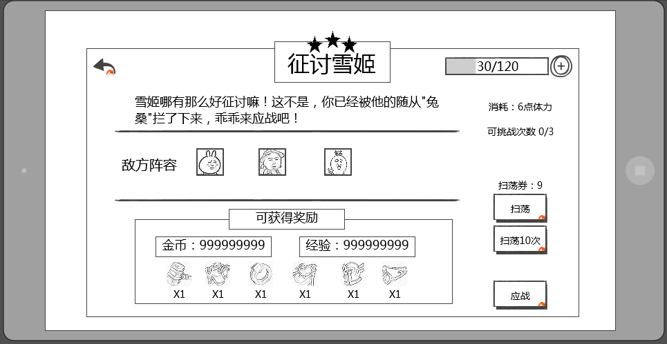
 |  | 界面显示在副本选择界面上层
 |  | 显示样式如下

体力消耗
 | 这个界面感觉缺少一个等级限制的提示
 | 作用是啥？
副本介绍
剩余次数

扫荡相关

 | 经验显示玩家获得还是宠物获得？
 | 已取消

 | 开始副本按钮和疲劳值消耗可挑战次数距离过远，建议放在一起
 | 都在一侧，应该不会“太远”
开始副本按钮

奖励内容
 |  | 窗口类型
 |  |  | 二级窗口

 |  | 副本名称
 |  |  | 显示当前选择的副本的副本名称
 |  |  | 最多显示6个汉字

 |  | 音效
 |  |  | 事件 | 资源
 |  |  | 打开界面 | 待定
 |  |  | 关闭界面 | 待定

 |  | 通关星级
 |  |  | 显示在副本名称上方
 |  |  | 与已通关的星级显示一致
 |  |  | 如当前未通关，则显示3个空星
 |  |  | 通关后获得几颗星，则显示几颗实星
 |  |  | 即通关后获得2颗星，则显示为2颗实星，1颗空星

 | 疲劳值 | 疲劳值消耗
 | 已改 |  | 显示进行当前副本所需的疲劳值
 |  |  | 显示格式为，疲劳值图标 ： 所需疲劳值数
 |  |  | 当当前疲劳值小于所需疲劳值时，所需疲劳值显示为红色
 |  |  | 当当前疲劳值大于等于所需疲劳值时，所需疲劳值显示为白色

上一个层界面显示了疲劳值，进到这一层显示的必要性高么？并且位置和上一层是相反的，会不会觉得突兀 |  | 疲劳值
1.扫荡后疲劳值会变化，这里有事方便玩家查看 2.位置改了 |  |  | 显示角色当前疲劳值
 |  |  | 样式如下

 |  |  | 格式为 n/m，其中n为当前疲劳值，m为自然增长的疲劳值上限
 |  |  | 疲劳值补充逻辑同通用规则 |  |  |  | 详见【主界面逻辑】

 |  | 副本介绍
 |  |  | 包含副本描述与敌方阵容
 |  |  |  | 副本描述
 |  |  |  |  | 显示当前副本描述的文案内容
 |  |  |  |  | 最多显示40个汉字
 |  |  |  | 敌方阵容
 | 单独配置，显示头像 |  |  |  | 显示此副本中可能会出现的怪
超过的怪物如何处理 | 这个头像是根据副本配置读取还是单独配置显示什么头像？ |  |  |  | 最多可以同时显示6个头像
设计限制 | 5+1B+稀有 |  |  |  | 敌方阵容Icon 具体详见宠物Icon规范分页
 | 不显示稀有，boss通过头像标识 |  |  |  | 样式如下
boss

雷神

 |  |  |  |  |  | 包括 头像、品级、boss标识、名称
 |  |  |  |  |  | 头像
 | 字段改成stage |  |  |  |  |  | 显示该怪物的头像，根据ID读取unitData中的uiAsset
 | 宠物其实是星级和品质，并且星级和品质有一个强对应关系，这块考虑重新设计一下 |  |  |  |  | 品级
 | 参考《怪物属性配置及伤害公式》L：60 |  |  |  |  |  | 显示该怪物的品级对应边框，根据ID读取unitData中的stage
 |  |  |  |  |  | 等级
 | 等级不是范围随机么，这里怎么显示？ | 已去除 |  |  |  |  | 显示该怪物的等级，根据所属副本读取instance中对应的等级即可
 | 如果头像能非常明显的区分怪物，感觉没有必要在这个位置显示名称 |  |  |  |  | 名称
 | 同感，名称不是太重要 |  |  |  |  |  | 显示该怪物的名称，根据所属副本读取insrance中对应的名称即可
 | 我们这里没有tips，也不敢保证可以明显区分怪物，所以留着名称，方便玩家记忆 |  |  |  |  | boss标识
 |  |  |  |  |  |  | 显示在头像左上角，如果怪物是boss，则显示此标签，不是boss则不显示

 |  | 奖励内容
 |  |  | 包括标题、金币经验、物品奖励
 |  |  |  | 标题
 |  |  |  |  | 显示在上方，内容为： 可获得奖励
 | 取消经验金币显示 |  |  | 金币经验
 | 数值是动态变化的么？不同等级是不是不一样的 |  |  |  | 显示在标题下方，左侧显示可获得金币数，右侧显示可获得经验数，数值最多显示9位
 |  |  |  | 物品奖励
 |  |  |  |  | 居中显示可获得的物品图标，最多显示6个图标
 |  |  |  |  | 点击该图标可出现该物品的tips，tips显示在该道具的正上方，tips下边框与道具图标上边框相邻
 | 单独配置显示什么是么？否则如何区分主产出 |  |  |  | 此处只显示副本主产出的道具
 | 数值应该有表吧
 |  | 剩余次数
 |  |  | 显示当前副本当天可进行的次数，若副本未配置剩余次数，则不显示此项
 | 要显示可挑战次数这个标题么？ |  | 格式为 n/m，其中n为已进行次数，m为可进行次数
 | 需要
 |  | 开始副本按钮
 |  |  | 控件类型 |  |  |  | 按钮文案
 |  |  |  | 按钮 |  |  |  | 应战
 |  |  | 显示位置 |  |  |  | 按钮操作
 |  |  |  | 位于界面右下方 |  |  |  | 无特殊
 |  |  | 出现/隐藏规则 |  |  |  | 按钮样式
 |  |  |  | 始终显示 |  |  |  | 普通
 |  |  | 音效 |  |  |  |  | 按下
 |  |  |  | 无
 |  |  | 按钮效果
 |  |  |  | 点击该按钮后进行条件判断

亲，该副本挑战次数已达上限，是否考虑用元宝重置挑战次数？
下面这一系列的判断都没有对应系统支持，现在写出来以后还得重构 |  |  | 若剩余次数不足，则弹出剩余次数购买提示框
意思是现在不写是么？ |  |  |  | 样式如下
 | 应该先判断vip吧，可以重置才提示重置吧
 | 我认为应该想让玩家知道，重置的花费，在看是否值得去充vip

我才不！
20元宝重置

 |  |  |  | 窗口类型
 |  |  |  |  | 确认窗口
 |  |  |  | 文案内容
 | 钻石 |  |  |  | 亲，该副本挑战次数已达上限，是否考虑用元宝重置挑战次数？
 | 你怎么知道？ |  |  | 音效
 |  |  |  |  | 事件 | 资源
 |  |  |  |  | 界面打开 | 待定
 |  |  |  | 取消按钮 |  |  |  |  |  |  |  |  | 购买按钮
 |  |  |  |  | 控件类型 |  |  |  | 按钮文案 |  |  |  |  | 控件类型 |  |  |  | 按钮文案
 |  |  |  |  |  | 按钮 |  |  |  | 我才不！ |  |  |  |  | 按钮 |  |  |  | n元宝重置（其中n根据配置表格读取）
 |  |  |  |  | 显示位置 |  |  |  | 按钮操作 |  |  |  |  | 显示位置 |  |  |  | 按钮操作
 |  |  |  |  |  | 位于界面左下方 |  |  |  | 无特殊 |  |  |  |  | 位于界面右下方 |  |  |  | 无特殊
 |  |  |  |  | 出现/隐藏规则 |  |  |  | 按钮样式 |  |  |  |  | 出现/隐藏规则 |  |  |  | 按钮样式
 |  |  |  |  |  | 始终显示 |  |  |  | 普通 |  |  |  |  | 始终显示 |  |  |  | 普通
 |  |  |  |  | 音效 |  |  |  |  | 按下 |  |  |  | 音效 |  |  |  |  | 按下
 |  |  |  |  |  | 无 |  |  |  |  |  |  |  |  | 无
 |  |  |  |  | 按钮效果 |  |  |  |  |  |  |  |  | 按钮效果
 |  |  |  |  |  | 点击后可以关闭提示界面 |  |  |  |  |  |  |  |  | 点击后关闭确认窗口，同时进行下述判断

国外市场有vip真的好么，并且vip相关没出吧，到时候会不会有变 |  |  |  |  | 如果当前vip等级已达到重置次数上限
做不做怎么做还不一定吧 |  |  |  |  |  | 则进入重置失败的流程，同时弹出重置失败确认框 |  |  |  |  | 查看
 |  |  |  |  | 如果当前vip等级未达到重置次数上限
 |  |  |  |  |  | 则进入下一步判断流程 |  |  | 查看
 |  |  |  |  | vip等级可重置次数根据玩家当前vip等级进行判断，详细见vip系统

 |  |  |  |  |  | 重置失败提示确认框
亲，今日已重置副本次数达到上限，提升vip等级可以获得更多次数哦！

取消
了解vip规则

 |  |  |  |  |  | 窗口类型
 |  |  |  |  |  |  | 确认窗口
 |  |  |  |  |  | 文案内容
 | 文案内容忘记改了？ |  |  |  |  |  | 亲，今日已重置副本次数达到上限，提升vip等级可以获得更多次数哦！
 | 已改 |  |  |  |  | 音效
 |  |  |  |  |  |  | 事件 | 资源
 |  |  |  |  |  |  | 界面打开 | 待定
 |  |  |  |  |  | 取消按钮 |  |  |  |  |  |  |  |  | 购买按钮
 |  |  |  |  |  |  | 控件类型 |  |  |  | 按钮文案 |  |  |  |  | 控件类型 |  |  |  | 按钮文案
 |  |  |  |  |  |  |  | 按钮 |  |  |  | 取消 |  |  |  |  | 按钮 |  |  |  | 了解vip规则
 |  |  |  |  |  |  | 显示位置 |  |  |  | 按钮操作 |  |  |  |  | 显示位置 |  |  |  | 按钮操作
 |  |  |  |  |  |  |  | 位于界面左下方 |  |  |  | 无特殊 |  |  |  |  | 位于界面右下方 |  |  |  | 无特殊
 |  |  |  |  |  |  | 出现/隐藏规则 |  |  |  | 按钮样式 |  |  |  |  | 出现/隐藏规则 |  |  |  | 按钮样式
 |  |  |  |  |  |  |  | 始终显示 |  |  |  | 普通 |  |  |  |  | 始终显示 |  |  |  | 普通
 |  |  |  |  |  |  | 音效 |  |  |  |  | 按下 |  |  |  | 音效 |  |  |  |  | 按下
 |  |  |  |  |  |  |  | 无 |  |  |  |  |  |  |  |  | 无
 |  |  |  |  |  |  | 按钮效果 |  |  |  |  |  |  |  |  | 按钮效果
 | vip特权界面链接别的文档？ |  |  |  |  |  |  | 点击后可以关闭提示界面 |  |  |  |  |  |  |  |  | 点击后关闭确认窗口，同时打开vip特权界面
 | vip统一写吧
 |  |  |  |  |  | 继续进行下述判断
 |  |  |  |  |  | 当前剩余元宝数大于等于重置所需元宝数
 |  |  |  |  |  |  | 则关闭该界面，同时扣除对应元宝数并重置副本挑战次数
去充值按钮是不是放右边比较好，引导消费 |  |  |  |  |  | 当前剩余元宝数小于重置所需元宝数
调过来了 |  |  |  |  |  |  | 则弹出重置失败提示确认框
亲，你的元宝数不足，无法重置副本次数哦！

取消
去充值！
 | 去充值和取消位置是不是反了
 | 调过来了

 |  |  |  |  |  | 窗口类型
 |  |  |  |  |  |  | 确认窗口
 |  |  |  |  |  | 文案内容
 |  |  |  |  |  |  | 亲，你的元宝数不足，无法重置副本次数哦！
 |  |  |  |  |  | 音效
 |  |  |  |  |  |  | 事件 | 资源
 |  |  |  |  |  |  | 界面打开 | 待定
 |  |  |  |  |  | 取消按钮 |  |  |  |  |  |  |  |  | 充值按钮
 |  |  |  |  |  |  | 控件类型 |  |  |  | 按钮文案 |  |  |  |  | 控件类型 |  |  |  | 按钮文案
 |  |  |  |  |  |  |  | 按钮 |  |  |  | 取消 |  |  |  |  | 按钮 |  |  |  | 去充值！
 |  |  |  |  |  |  | 显示位置 |  |  |  | 按钮操作 |  |  |  |  | 显示位置 |  |  |  | 按钮操作
 |  |  |  |  |  |  |  | 位于界面左下方 |  |  |  | 无特殊 |  |  |  |  | 位于界面右下方 |  |  |  | 无特殊
 |  |  |  |  |  |  | 出现/隐藏规则 |  |  |  | 按钮样式 |  |  |  |  | 出现/隐藏规则 |  |  |  | 按钮样式
 |  |  |  |  |  |  |  | 始终显示 |  |  |  | 普通 |  |  |  |  | 始终显示 |  |  |  | 普通
 |  |  |  |  |  |  | 音效 |  |  |  |  | 按下 |  |  |  | 音效 |  |  |  |  | 按下
 |  |  |  |  |  |  |  | 无 |  |  |  |  |  |  |  |  | 无
 |  |  |  |  |  |  | 按钮效果 |  |  |  |  |  |  |  |  | 按钮效果
 |  |  |  |  |  |  |  | 点击后可以关闭提示界面 |  |  |  |  |  |  |  |  | 点击后关闭确认窗口，同时打开充值界面

 | 重置后是刷新今日剩余次数还是+一次？ |  |  |  | 重置副本次数所需元宝数规则
 | 已补充 |  |  |  |  | 重置后是补充剩余次数至满次数
 |  |  |  |  |  | 重置副本次数所需元宝数为可变值
 | 每个副本都单独配还是统一的？ |  |  |  |  | 需求配置表格进行配置
 | 统一的 |  |  |  |  | 详细见配置结构

同样，这个购买是否应该放在右边 |  |  | 若疲劳值不足，则弹出疲劳值不足提示框
 |  |  |  | 样式如下
亲，你的体力值已不足以挑战该副本，是否花费元宝购买体力值？

我才不！
50元宝购买
 | 已改
 | 两个按钮位置反了吧
 | 你这个跟上边那个我才不的位置不一致，统一下吧

 |  |  |  | 窗口类型
 | 这个也等统一确定吧，理论应该有 |  |  |  | 确认窗口
 | 购买疲劳是否有次数或其他限制？ |  |  | 文案内容
 | 购买一次恢复多少疲劳？ |  |  |  | 亲，你的疲劳值已不足以挑战该副本，是否花费元宝购买疲劳值？
 | 这个再定吧，数值策划的工作 |  |  | 音效
 |  |  |  |  | 事件 | 资源
 |  |  |  |  | 界面打开 | 待定
 |  |  |  | 取消按钮 |  |  |  |  |  |  |  |  | 购买按钮
 |  |  |  |  | 控件类型 |  |  |  | 按钮文案 |  |  |  |  | 控件类型 |  |  |  | 按钮文案
 |  |  |  |  |  | 按钮 |  |  |  | 我才不！ |  |  |  |  | 按钮 |  |  |  | n元宝购买（其中n为根据表格读取）
 |  |  |  |  | 显示位置 |  |  |  | 按钮操作 |  |  |  |  | 显示位置 |  |  |  | 按钮操作
 |  |  |  |  |  | 位于界面左下方 |  |  |  | 无特殊 |  |  |  |  | 位于界面右下方 |  |  |  | 无特殊
 |  |  |  |  | 出现/隐藏规则 |  |  |  | 按钮样式 |  |  |  |  | 出现/隐藏规则 |  |  |  | 按钮样式
 |  |  |  |  |  | 始终显示 |  |  |  | 普通 |  |  |  |  | 始终显示 |  |  |  | 普通
 |  |  |  |  | 音效 |  |  |  |  | 按下 |  |  |  | 音效 |  |  |  |  | 按下
 |  |  |  |  |  | 无 |  |  |  |  |  |  |  |  | 无
 |  |  |  |  | 按钮效果 |  |  |  |  |  |  |  |  | 按钮效果
 |  |  |  |  |  | 点击后可以关闭提示界面 |  |  |  |  |  |  |  |  | 点击后关闭确认窗口，同时进行下述判断

同上 |  |  |  |  | 当前元宝数大于等于购买疲劳值所需值
 |  |  |  |  |  | 疲劳值购买成功，同时关闭该界面，并进入好友助战选择界面
 | 元宝不足这个，是否可以统一成一个界面？ |  |  |  | 当前元宝数小于购买疲劳值所需值
 | 这个不太行，因为内容指向是不一样的 |  |  |  |  | 弹出疲劳值购买失败提示框
亲，你的元宝数不足以购买体力值哦！

取消
去充值！

 |  |  |  |  |  | 窗口类型
 |  |  |  |  |  |  | 确认窗口
 |  |  |  |  |  | 文案内容
 |  |  |  |  |  |  | 亲，你的元宝数不足以购买疲劳值哦！
 |  |  |  |  |  | 音效
 |  |  |  |  |  |  | 事件 | 资源
 |  |  |  |  |  |  | 界面打开 | 待定
 |  |  |  |  |  | 取消按钮 |  |  |  |  |  |  |  |  | 购买按钮
 |  |  |  |  |  |  | 控件类型 |  |  |  | 按钮文案 |  |  |  |  | 控件类型 |  |  |  | 按钮文案
 |  |  |  |  |  |  |  | 按钮 |  |  |  | 取消 |  |  |  |  | 按钮 |  |  |  | 去充值！
 |  |  |  |  |  |  | 显示位置 |  |  |  | 按钮操作 |  |  |  |  | 显示位置 |  |  |  | 按钮操作
 |  |  |  |  |  |  |  | 位于界面左下方 |  |  |  | 无特殊 |  |  |  |  | 位于界面右下方 |  |  |  | 无特殊
 |  |  |  |  |  |  | 出现/隐藏规则 |  |  |  | 按钮样式 |  |  |  |  | 出现/隐藏规则 |  |  |  | 按钮样式
 |  |  |  |  |  |  |  | 始终显示 |  |  |  | 普通 |  |  |  |  | 始终显示 |  |  |  | 普通
 |  |  |  |  |  |  | 音效 |  |  |  |  | 按下 |  |  |  | 音效 |  |  |  |  | 按下
 |  |  |  |  |  |  |  | 无 |  |  |  |  |  |  |  |  | 无
 |  |  |  |  |  |  | 按钮效果 |  |  |  |  |  |  |  |  | 按钮效果
 |  |  |  |  |  |  |  | 点击后可以关闭提示界面 |  |  |  |  |  |  |  |  | 点击后关闭确认窗口，同时打开充值界面

 |  |  |  |  | 购买疲劳值所需要的元宝数与购买次数相关
 |  |  |  |  |  | 需求配置表格进行配置
 |  |  |  |  |  | 详细见配置结构

 |  | 扫荡相关
 |  |  | 当玩家三星通关后，会出现扫荡相关信息
 | 显示扫荡提示需要三星才能使用是不是更好些？ |  | 未三星通关则不显示扫荡相关信息
 | 这个应该不用提示吧 |  | 详细规则见【扫荡相关】分页

 |  | 返回按钮
 |  |  | 控件类型 |  |  |  | 按钮文案
 |  |  |  | 按钮 |  |  |  | 无
 |  |  | 显示位置 |  |  |  | 按钮操作
 |  |  |  | 位于界面左上角 |  |  |  | 无特殊
 |  |  | 出现/隐藏规则 |  |  |  | 按钮样式
 |  |  |  | 始终显示 |  |  |  | 普通
 |  |  | 音效 |  |  |  |  | 按下
 |  |  |  | 无
 |  |  | 按钮效果
 | 如果从其他系统呼出这个界面返回哪？ |  |  | 点击后关闭当前界面，返回副本选择界面
 | 等xw统一订好规则吧

阵容调整界面
现在界面设计是否要用英文的？ |  | 阵容调整界面
这个问下 |  |  | 当点击开始按钮的条件判断都满足后，进入好友助战选择界面
 |  |  | 样式如下

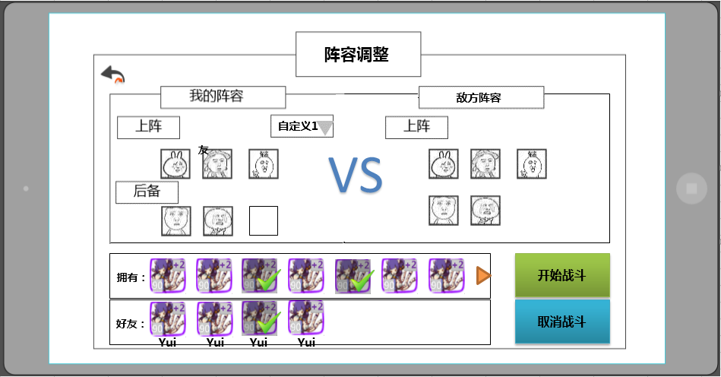

返回按钮

阵容展示

boss

添加好友
阵容调整
开始按钮

 |  |  |  | 界面标题
 |  |  |  |  | 显示在界面上方居中位置
 |  |  |  |  | 显示内容为 阵容调整
 |  |  |  | 音效
 |  |  |  |  | 事件 | 资源
 |  |  |  |  | 打开界面 | 待定
 |  |  |  |  | 关闭界面 | 待定

 |  |  |  | 阵容展示
 |  |  |  |  | 展示己方阵容与敌方阵容，己方阵容需区分上阵与后备阵容；敌方阵容只显示此副本中可能会出现的怪，最多可以同时显示6个头像
 |  |  |  |  | 敌方阵容通过副本读取insrance中会出现怪物ID显示，优先显示小怪最后显示boss
 |  |  |  |  | 显示已上阵伙伴的头像，icon具体规则见 宠物界面文档 玩家上阵宠物界面分页
 |  |  |  |  | 敌方阵容Icon规则同已上阵伙伴的头像
 |  |  |  |  |  | 特殊逻辑
 |  |  |  |  |  |  | boss的Icon要比普通怪物的Icon大
 |  |  |  |  |  |  | boss标识
 |  |  |  |  |  |  |  | 显示在头像左上角，如果怪物是boss，则显示此标签，不是boss则不显示

 |  |  |  |  | 具体玩家上阵显示规则见阵容调整
敌方怪物按种类展示？是用副本怪物配置就够了还是单独配置？tips界面显示位置缺失 |  |  |  |  | 点击敌方怪物Icon会弹出怪物介绍界面
副本信息里的怪物显示规则和这个是否是一致的 |  |  |  |  |  | 怪物介绍界面具体规则
需一致
宠物属性
关闭按钮
标准中X和确定只有一个吧，这个界面用两个按钮的设计目的是？
怪物名称
圣兽
火属性
UI规范里没有这种界面
拥有技能：
宠物技能
技能Icon
技能Icon
技能Icon
技能Icon

 |  |  |  |  |  | 窗口类型
 |  |  |  |  |  |  | 二级窗口
 |  |  |  |  |  | 音效
 |  |  |  |  |  |  | 事件 | 资源
 |  |  |  |  |  |  | 界面打开 | 待定
 |  |  |  |  |  | 关闭按钮
 |  |  |  |  |  |  | 控件类型 |  |  |  | 按钮文案
 |  |  |  |  |  |  |  | 按钮 |  |  |  | 无特殊
 |  |  |  |  |  |  | 显示位置 |  |  |  | 按钮操作
 |  |  |  |  |  |  |  | 位于界面右上方 |  |  |  | 无特殊
 |  |  |  |  |  |  | 出现/隐藏规则 |  |  |  | 按钮样式
 |  |  |  |  |  |  |  | 始终显示 |  |  |  | 普通
 |  |  |  |  |  |  | 音效 |  |  |  |  | 按下
 |  |  |  |  |  |  |  | 无
 |  |  |  |  |  |  | 按钮效果
 |  |  |  |  |  |  |  | 点击后可以关闭怪物介绍界面

界面规则

 |  |  |  |  |  | 宠物属性
 |  |  |  |  |  |  | 显示怪物的头像，icon具体规则见 宠物界面文档 玩家上阵宠物界面分页
 |  |  |  |  |  |  | 怪物名称，属性及类别
显示的具体格式，跟图里的一样的？ |  |  |  |  |  |  |  | 名称
恩恩 |  |  |  |  |  |  |  |  | 指怪物的名字
 |  |  |  |  |  |  |  |  | 通过读取宠物配置表显示
 |  |  |  |  |  |  |  | 属性
显示文字还是显示图标？ | 文字 |  |  |  |  |  |  |  | 指宠物的五行属性：金木水火土（木水火光暗）
世界观决定用什么五行属性？伤害公式技能都要改应该 |  |  |  |  |  |  |  |  | 通过读取宠物配置表显示
‘ |  |  |  |  |  |  |  | 类别信息
 |  |  |  |  |  |  |  |  | 指宠物的类别：具体待定
 |  |  |  |  |  |  |  |  | 通过读取宠物配置表显示

 |  |  |  |  |  | 宠物技能
 |  |  |  |  |  |  | 显示怪物拥有的技能（通过unitData与spell中category调用）
具体怎么调用，程序怎么知道要显示的是哪个技能？加配置？ |  |  |  |  |  |  |  | 普通小怪显示4个，分别为：物理，法术，buff和大招技能
为何不告诉玩家，显示个问号是否合适 |  |  |  |  |  |  |  | boss则只显示3个技能，分别为：物理，法术，buff，还需显示一个空技能（不告知玩家boss的大招与弱点技能）
暂定改为骷髅吧。。。 |  |  |  |  |  |  | 特殊逻辑
这不叫长按吧 |  |  |  |  |  |  |  | 玩家按住技能Icon会弹出技能介绍同时Icon会变为选中状态，松手后消失
什么时候设计？ |  |  |  |  |  |  |  | 具体技能Icon tips详见技能文档（目前未设计）
技能Icon
技能Icon
选中状态的设计目的是什么？不用点住触发等方式的原因是？ |  |  |  |  |  |  | icon状态 |  | 常态 |  | 选中状态

 |  |  |  |  |  | 关闭按钮
 |  |  |  |  |  |  | 关闭按钮
 |  |  |  |  |  |  |  |  |  | 常态

 |  |  |  |  |  |  |  |  |  | 点击状态

 |  |  |  |  |  |  | 玩家操作
 |  |  |  |  |  |  |  | 当玩家点击关闭按钮时，关闭怪物介绍tips回到阵容调整界面

具体调用规则缺失，展示样式缺失，另外名称是不是太俗了
列表根据规范回归设计 | 最多有多少种？会有滚动或翻页么？列表如何排序 |  |  |  |  | 玩家点击三角可唤出下拉菜单，用于调取已储存的阵容，具体阵容保存逻辑详见 宠物界面 玩家上阵宠物界面分页
具体储存的规则？在哪存？ | 和102功能结合起来的话还有这个是否重复？ |  |  |  |  | 具体阵容名称见宠物界面 玩家上阵宠物界面分页
写在宠物界面吧 |  |  |  |  |  | 窗口类型
 |  |  |  |  |  |  | 列表
 |  |  |  |  |  | 音效
 |  |  |  |  |  |  | 事件 | 资源
 |  |  |  |  |  |  | 下拉列表 | 待定
 |  |  |  |  |  | 列表展开后样式（最多一次显示4个列表项）
自定义1
未使用
自定义2
自定义3

 |  |  |  |  |  | 列表默认选择首个列表项，每次打开界面列表恢复默认选择
 |  |  |  |  |  |  | 列表首个列表项为 未使用 即未使用玩家已保存阵容
 |  |  |  |  |  | 列表滑动规则
 |  |  |  |  |  |  | 使用默认规则
 |  |  |  |  |  | 展开按钮
 |  |  |  |  |  |  |  | 可展开状态

 |  |  |  |  |  |  |  | 可收起状态
 |  |  |  |  |  |  | 玩家操作
 |  |  |  |  |  |  |  | 玩家点击可展开状态展开按钮后，列表展开
 |  |  |  |  |  |  |  | 玩家点击可收起状态展开按钮或除展开列表任意位置，列表收回

 |  |  |  |  |  | 列表项状态
未使用
 |  |  |  |  |  |  |  | 常态
未使用
 |  |  |  |  |  |  |  | 点击/选中

与已经保存好的阵型是什么关系？ |  |  |  | 阵容调整
选了一个已经存好的阵型，又手动调整了，保存的时候怎么存？ |  |  |  |  | 保存阵型
好友助战的如何保存？退游戏重进如何处理？ |  |  |  |  |  | 当玩家使用一个阵型进入一次副本后，则该阵型自动记录为下一次进入副本的默认选择（区分活动本/普通副本）
不同活动副本保存的是同一个阵型么？有区分么 | 每个副本单独记录一个阵容还是如何区分？ |  |  |  |  | 每个活动副本单独记录玩家上次的阵容
 |  |  |  |  |  | 全部普通副本统一记录玩家上次的阵容
 |  |  |  |  |  | 若玩家使用好友助战，则下一次进入副本时原好友助战宠物位置置空
 |  |  |  |  |  | 若玩家选择了已保存的阵容，则直接置换记录阵容为已保存阵容
 |  |  |  |  |  | 玩家退出游戏后重新进入游戏，保存的阵容仍为上一次副本的阵容

 |  |  |  |  | 玩家拥有宠物
 |  |  |  |  |  | 显示的头像icon具体规则见 宠物界面文档 玩家上阵宠物界面分页
 |  |  |  |  |  | 一次最多显示7个半宠物Icon，剩下的一半用于提示玩家该列表可滑动

 |  |  |  |  |  | 玩家上阵宠物阵容与玩家拥有宠物列表怪物替换具体关系
 |  |  |  |  |  |  | 把每个怪物视为一个变化单位
 |  |  |  |  |  |  | 当玩家在玩家拥有宠物列表中，点击一个宠物时，首先需要判定该宠物是否已在玩家上阵阵容
 |  |  |  |  |  |  |  | 不在玩家上阵阵容
再次点击有什么逻辑？ |  |  |  |  |  |  |  |  | 判定玩家宠物阵容是否已满
 |  |  |  |  |  |  |  |  |  | 玩家上阵宠物阵容已满
其实还可以选好友助战，但仅仅提示阵容已满是否提示的不充足？ |  |  |  |  |  |  |  |  |  |  | 则玩家宠物阵容5只宠物边框高亮闪烁1次，提示玩家你可以上阵的宠物阵容已满，快去看看好友助战宠物吧 ，具体见提示信息 im_record_001
 |  |  |  |  |  |  |  |  |  | 玩家上阵宠物阵容未满
 |  |  |  |  |  |  |  |  |  |  | 则将该宠物插入到玩家宠物阵容列表中即哪里有空位插入哪里
 |  |  |  |  |  |  |  |  |  |  | 插入空位优先级：优先填充上阵宠物后填充后备宠物，优先从左向右填充
 |  |  |  |  |  |  |  |  |  |  | 玩家拥有宠物列表内该宠物的Icon加黑色遮罩同时添加对勾在Icon右下角
 |  |  |  |  |  |  |  | 在玩家上阵阵容
 |  |  |  |  |  |  |  |  | 该宠物从上阵宠物阵容回到玩家拥有宠物列表中
 |  |  |  |  |  |  |  |  | 玩家拥有宠物列表中该宠物黑色遮罩与对勾消失

 |  |  |  |  |  | 当玩家在上阵宠物阵容中，点击一个宠物时
 |  |  |  |  |  |  | 该宠物从上阵宠物阵容回到玩家拥有宠物列表中
 |  |  |  |  |  |  | 玩家拥有宠物列表中该宠物黑色遮罩与对勾消失
这里的好友列表是指好友中的列表，还是图中下面列表 |  |  |  |  |  | 玩家拥有宠物列表顺序，需要做以下多次排序：
 |  |  |  |  |  |  | 1.优先按照怪物的等级从高至低排列
稀有低品级会比稀有度低的高品级怪物厉害么？这个顺序的设计目的是什么？ |  |  |  |  |  |  | 2.然后按照怪物的稀有度从高至低排列
条件不全，同时满足1,2,3时是否顺序不做限制？ |  |  |  |  |  |  | 3.最后按照怪物品级从高至低排列

这个按钮更像是提示玩家点击按钮右翻页 |  |  |  |  |  |  | 提示玩家可向右滑动列表
 |  |  |  |  |  |  | 具体逻辑
拉至最右还能继续拉动么？ |  |  |  |  |  |  |  | 当玩家把该界面拉动至最右时 隐藏该按钮
向右拉？ |  |  |  |  |  |  |  | 若界面无法向下拉则隐藏该按钮

 |  |  |  |  | 好友助战宠物
 |  |  |  |  |  | 显示的头像icon具体规则见 宠物界面文档 玩家上阵宠物界面分页
图标下显示好友名字是否能完全展示，显示不下怎么办 |  |  |  |  |  | 友方助战宠物Icon下需显示好友名称，最多显示 4个中文字符(待定)/8个英文字符(待定)/6个大像素字符(待定)，当玩家名称超过规定字数限制时，使用···代替多余名称
 |  |  |  |  |  | 一次最多显示7个半宠物Icon，剩下的一半用于提示玩家该列表可滑动
 |  |  |  |  |  | 好友助战宠物与玩家上阵宠物阵容替换具体关系 同玩家拥有宠物
 |  |  |  |  |  |  | 特殊规则
 |  |  |  |  |  |  |  | 玩家选择好友助战宠物时，助战宠物显示在玩家阵容时，Icon左上角会出现“友”字样提示玩家该宠物为好友助战宠物
还有→好友 |  |  |  |  |  |  |  | 当玩家选择第二只好友助战宠物时，会弹出二级窗口
好友宠物只能带一只呦！
确认
 |  |  |  |  |  |  |  |  |  |  |  |  |  |  | 提示文字： | 好友宠物只能带一只呦！
这个为什么跟上面那个提示信息不统一，一个IM一个提示窗口
感觉操作比较多，选第二只好友时自动替换第一只好友如何？ |  |  |  |  |  |  |  |  |  |  |  |  |  |  | 按钮操作
 |  |  |  |  |  |  |  |  |  |  |  |  |  |  |  | 确定 | 同时关闭2级

 |  |  |  |  |  |  |  |  |  |  |  |  |  |  | 窗口状态 | 模态
 |  |  |  |  |  |  |  |  |  |  |  |  |  |  |  | 不允许拖动

 |  |  |  |  |  | 助战规则
 |  |  |  |  |  |  | 成功选择助战玩家并助战后，该玩家进入助战CD，暂定60分钟，助战CD时，则该玩家为不可助战玩家（针对个人）
删除好友后cd如何处理，再添加回来cd清掉？ |  |  |  |  |  |  |  | 助战CD为倒计时形式，倒计时期间，该助战不会再次进入该玩家的助战列表中，CD结束后，可以再次进入助战列表
 |  |  |  |  |  |  | 根据玩家好友列表顺序，挑选可助战玩家放入助战玩家列表
 |  |  |  |  |  |  |  | 可助战玩家定义：助战玩家与玩家等级差在5级（包含）之内
应该是给个范围吧，差值小这个很难定位 |  |  |  |  |  |  |  | 战力值接近定义：差值小
是否是战力差值小的优先补？ |  |  |  |  |  |  | 当可助战好友不足10个时，系统抽取与主角等级差在5级（包含）之内且战力值最接近的玩家进行补充
机器人是否需要战力值最接近？ |  |  |  |  |  |  | 若系统无法找到其他玩家，则随机抽取与玩家等级差在5级（包含）之内且战力相近的机器人进行补充
机器人如何配置？
玩家和机器人是否有cd？ |  |  |  |  |  |  | 列表规则
这行和121行是否是一回事？ |  |  |  |  |  |  |  | 优先显示玩家好友，好友显示顺序与好友列表显示顺序相同
是否考虑过随机排会很乱？ |  |  |  |  |  |  |  | 陌生人以及机器人的显示顺序系统随机即可
不是随机，是不限制吧，不限制比较好吧
是否能看到助战玩家信息？ |  |  |  |  |  |  | 如助战玩家在线，则玩家信息内容以打开该界面时该玩家信息为准
界面是指哪个界面？ |  |  |  |  |  |  | 如助战玩家不在线，则玩家信息内容以该玩家退出游戏时的信息为准
玩家宠物信息？
 |  |  |  |  |  |  | 助战好友奖励
副本结算时，助战好友是否获得经验奖励等？需要补结算文档？ |  |  |  |  |  |  |  | 被好友选择助战好友并成功助战（进入战斗）会获得助战奖励
 |  |  |  |  |  |  |  | 奖励通过邮件发放
什么时候定？ |  |  |  |  |  |  |  | 奖励内容为金币，金额待定
 |  |  |  |  |  |  |  | 邮件格式等待邮件系统文档出台后补充

 |  |  |  |  |  | 好友助战规则
 |  |  |  |  |  |  | 好友助战时间周期
 |  |  |  |  |  |  |  | 1天，指玩家在本游戏自然日内使用了一次好友助战宠物，在该自然日内不可再次使用该好友助战宠物，并将该好友助战宠物从好友助战宠物列表中删除
 |  |  |  |  |  |  |  | 每一个游戏自然日刷新好友助战宠物列表

 |  |  |  |  |  |  | 好友助战宠物列表顺序同玩家拥有宠物列表顺序

 |  |  |  |  |  |  | 助战好友奖励
 |  |  |  |  |  |  |  | 待定
 |  |  |  |  |  |  | 特殊逻辑
 |  |  |  |  |  |  |  | 当玩家好友助战宠物<=5时，显示便捷添加好友框
 |  |  |  |  |  |  |  | 便捷添加好友框状态
 |  |  |  |  |  |  |  |  |  |  | 常态

 |  |  |  |  |  |  |  |  |  |  | 点击

 |  |  |  |  |  |  |  |  | 玩家点击便捷添加好友框，唤出添加好友界面（具体待定）

 |  |  |  | 开始按钮
 |  |  |  |  | 开始战斗
 |  |  |  |  |  | 按钮状态
开始战斗
 |  |  |  |  |  |  |  | 常态

开始战斗
 |  |  |  |  |  |  |  | 点击状态
开始战斗
 |  |  |  |  |  |  |  | 禁用状态

可以上阵不满3个么？比如1，3阵容 |  |  |  |  |  | 玩家操作
 |  |  |  |  |  |  | 当玩家未选择任何上阵宠物时，开始战斗为禁用状态
如果一个宠都没配置或者只配置了后备宠能开始么？ |  |  |  |  |  |  | 当前已选择助战玩家，则直接进入副本loading界面
这种弹出的提示方式体验是否好？感觉阻碍了玩家进入战斗 |  |  |  |  |  |  | 当前未选择助战玩家，则弹出不用助战的提示框
 |  |  |  |  |  |  |  | 样式如下
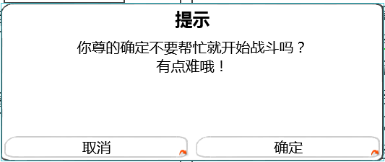
 |  |  |  |  |  |  |  |  |  |  |  |  |  |  |  | 提示文字： | 你尊的确定不要帮忙就开始战斗吗？有点难哦！

 |  |  |  |  |  |  |  |  |  |  |  |  |  |  |  | 按钮操作
 |  |  |  |  |  |  |  |  |  |  |  |  |  |  |  |  | 确定 | 关闭二级，直接进入副本loading界面
 |  |  |  |  |  |  |  |  |  |  |  |  |  |  |  |  | 取消 | 关闭二级，回到阵容调整界面

 |  |  |  |  |  |  |  |  |  |  |  |  |  |  |  | 窗口状态 | 模态
 |  |  |  |  |  |  |  |  |  |  |  |  |  |  |  |  | 不允许拖动

 |  |  |  |  |  |  |  |  |  |  |  |  |  |  |  | 按钮样式 | 同开始战斗（不需要禁用状态）

 |  |  |  |  | 返回按钮，取消战斗
 |  |  |  |  |  | 按钮状态
 |  |  |  |  |  |  | 同开始战斗（不需要禁用状态）

 |  |  |  |  |  | 玩家操作
 |  |  |  |  |  |  | 点击后关闭当前界面，返回副本信息界面

 |  |  |  |  | 特殊逻辑
 |  |  |  |  |  | 当玩家连续3次不使用助战宠物时，不继续弹出该提示

 |  |  |  | 特殊逻辑
 |  |  |  |  | 当玩家阵容不满足出阵需求时，弹出玩家阵容调整提示
 |  |  |  |  |  | 定义玩家上阵宠物位置序号为：1-6；（从左至右从上到下排列）
 |  |  |  |  |  | 不满足出阵需求条件
 |  |  |  |  |  |  | 判断玩家上阵宠物最大序号位置前有空位
 |  |  |  |  | 玩家阵容调整提示
 |  |  |  |  |  |  |  |  |  |  |  |  | 提示文字： | 请按正确顺序排列出战宠物

请按正确顺序排列出战宠物
 |  |  |  |  |  |  |  |  |  |  |  |  | 按钮操作
 |  |  |  |  |  |  |  |  |  |  |  |  |  | 确定 | 关闭二级，回到阵容调整界面

 |  |  |  |  |  |  |  |  |  |  |  |  | 窗口状态 | 模态
 |  |  |  |  |  |  |  |  |  |  |  |  |  | 不允许拖动

 |  |  |  |  |  |  |  |  |  |  |  |  | 按钮样式 | 同开始战斗（不需要禁用状态）

 |  |  |  |  | 当玩家上阵阵容只有好友助战宠物时，弹出需求玩家上阵宠物提示

 |  |  |  |  | 需求玩家上阵宠物提示
只派好友助战宠物出战是不行的呦
 |  |  |  |  |  |  |  |  |  |  |  |  | 提示文字： | 只派好友助战宠物出战是不行的呦

 |  |  |  |  |  |  |  |  |  |  |  |  | 按钮操作
 |  |  |  |  |  |  |  |  |  |  |  |  |  | 确定 | 关闭二级，回到阵容调整界面

 |  |  |  |  |  |  |  |  |  |  |  |  | 窗口状态 | 模态
 |  |  |  |  |  |  |  |  |  |  |  |  |  | 不允许拖动

 |  |  |  |  |  |  |  |  |  |  |  |  | 按钮样式 | 同开始战斗（不需要禁用状态）

宠物Icon规范
玩家宠物阵容
 | 宠物Icon显示逻辑
+2

 |  | 提示出该宠物的等级与品质信息
 |  |  | 宠物等级
 |  |  |  | 显示在Icon左下角
 |  |  |  | 通过读取宠物数据库信息显示
 |  |  | 品质信息
 |  |  |  | 用宠物的边框提示宠物的品质 |  |  | 具体的边框逻辑同道具 见道具基础逻辑文档 UI表现逻辑分页11行
 |  |  |  | 通过读取宠物数据库信息显示
 |  |  | 宠物具体在该品质中的等级
 |  |  |  | 显示在Icon右上角
 |  |  |  | 具体品级与品质的关系
 |  |  |  | 白 | 绿 | 绿+1 | 蓝 | 蓝+1 | 蓝+2 | 紫 | 紫+1 | 紫+2 | 紫+3 | 橙 | 橙+1 | 橙+2 | 橙+3 | 橙+4 | 红
 |  |  |  | 0 | 1 | 2 | 3 | 4 | 5 | 6 | 7 | 8 | 9 | 10 | 11 | 12 | 13 | 14 | 15
 |  |  | 宠物类型（副本入口使用）
boss
 |  |  |  | 当宠物为boss时，boss标识显示在头像左上角
+2

友
 |  |  |  | 当宠物为好友助战宠物时，“友”标识显示在头像左上角
+2

 |  |  | 宠物被选中（副本入口使用）
 |  |  |  | 当玩家选中宠物时，右下角显示选中的对勾并加黑色遮罩

 |  |  | 宠物名称（副本入口/阵容调整使用）
 |  |  |  | 宠物名称颜色同宠物品质

扫荡相关
 |  | 扫荡信息相关
 |  |  | 扫荡相关规则
 |  |  |  | 玩家三星通关关卡后，可以进行扫荡操作
扫荡券如何获得 |  |  |  | 每扫荡一次消耗1张扫荡券
副本奖励、vip、活动 |  |  | 扫荡券相关
这个需要道具需求么 |  |  |  | 道具需求
提了吧 |  |  |  |  | 名称 | 使用等级 | 图标 | tips | 价格
 | 扫荡券是不是可以给美术提需求了 |  |  |  | 扫荡券 | 1 | 待定 | 帮你扫荡啊哈哈！ | 1
 | 甭着急，世界观都没定呢
 |  |  | 扫荡界面规则
 |  |  | 包含扫荡券剩余数、单次扫荡按钮、多次扫荡按钮
 |  |  |  | 扫荡券剩余数
 |  |  |  |  | 显示位置
 |  |  |  |  |  | 显示在疲劳值信息下方
 |  |  |  |  | 显示内容
 | 显示999 实际最多拥有也是999？ |  |  |  |  | 显示玩家当前扫荡券数量，最多显示为999
 | 是的 |  |  | 单次扫荡按钮
 |  |  |  |  | 控件类型 |  |  |  | 按钮文案
 |  |  |  |  |  | 按钮 |  |  |  | 扫荡1次
 |  |  |  |  | 显示位置 |  |  |  | 按钮操作
 |  |  |  |  |  | 位于扫荡券剩余数下方 |  |  |  | 无特殊
 |  |  |  |  | 出现/隐藏规则 |  |  |  | 按钮样式
 |  |  |  |  |  | 始终显示 |  |  |  | 普通
 |  |  |  |  | 音效 |  |  |  |  | 按下
 |  |  |  |  |  | 无
 |  |  |  |  | 按钮效果
 |  |  |  |  |  | 点击后进行1次扫荡操作判断

 |  |  |  | 多次扫荡按钮
 |  |  |  |  | 普通副本为扫荡10次
 |  |  |  |  | 精英副本为扫荡3次
 |  |  |  |  | 次数需求可配置修改
 |  |  |  |  | 点击后可以进行固定次数的扫荡操作
 |  |  |  |  | 控件类型 |  |  |  | 按钮文案
 |  |  |  |  |  | 按钮 |  |  |  | 扫荡n次（其中n读取入口配置表中count）
 |  |  |  |  | 显示位置 |  |  |  | 按钮操作
 |  |  |  |  |  | 位于单次扫荡按钮下方 |  |  |  | 无特殊
 |  |  |  |  | 出现/隐藏规则 |  |  |  | 按钮样式
 |  |  |  |  |  | 始终显示 |  |  |  | 普通
 |  |  |  |  | 音效 |  |  |  |  | 按下
 |  |  |  |  |  | 无
 |  |  |  |  | 按钮效果
 |  |  |  |  |  | 点击后进行n次扫荡操作判断

 |  |  |  | 扫荡操作判断
 | 单次扫荡能扫就是能扫不能扫就是不能扫吧？ |  |  |  | 当扫荡券数大于0且小于对应扫荡按钮的次数时，多次扫荡按钮上的次数变更为当前扫荡券的数量
 | 单次扫荡此时不变化？ |  |  |  | 如当前剩余8张扫荡券，普通副本扫荡10次的按钮变更为扫荡8次，点击后只进行8次扫荡操作
 | 扫10次的按钮，扫荡卷小于1的时候显示0？ |  | 非1即0吧？ |  | 当扫荡券数为0时，点击扫荡按钮会弹出购买扫荡券的提示框
不足的扫荡券谁来给？ | 感觉就直接固定扫荡10次就行，不用根据扫荡卷来改变次数
 | 不够10个卷就不让扫荡10次就行了 |  |  |  | 当扫荡券数小于10/1时，点击“扫荡10次”/“扫荡”按钮，会弹出购买扫荡券提示框
亲，你的扫荡券不足，继续扫荡需要花费10/1元宝，继续吗？
货币到底是钻石还是元宝呀=。= | 这个不行，怎么能有券不让用
数值没定吧

你可拉倒吧
必须继续啊

 |  |  |  |  |  | 窗口类型
 |  |  |  |  |  |  | 确认窗口
 |  |  |  |  |  | 文案内容
 |  |  |  |  |  |  | 亲，你的扫荡券不足，继续扫荡需要花费10/1元宝，继续吗？
 |  |  |  |  |  | 音效
 |  |  |  |  |  |  | 事件 | 资源
 |  |  |  |  |  |  | 界面打开 | 待定
 |  |  |  |  |  | 取消按钮 |  |  |  |  |  |  |  | 购买按钮
 |  |  |  |  |  |  | 控件类型 |  |  |  | 按钮文案 |  |  |  | 控件类型 |  |  | 按钮文案
 |  |  |  |  |  |  |  | 按钮 |  |  |  | 你可拉倒吧 |  |  |  | 按钮 |  |  | 必须继续啊
 |  |  |  |  |  |  | 显示位置 |  |  |  | 按钮操作 |  |  |  | 显示位置 |  |  | 按钮操作
 |  |  |  |  |  |  |  | 位于界面左下方 |  |  |  | 无特殊 |  |  |  | 位于界面右下方 |  |  | 无特殊
 |  |  |  |  |  |  | 出现/隐藏规则 |  |  |  | 按钮样式 |  |  |  | 出现/隐藏规则 |  |  | 按钮样式
 |  |  |  |  |  |  |  | 始终显示 |  |  |  | 普通 |  |  |  | 始终显示 |  |  | 普通
 |  |  |  |  |  |  | 音效 |  |  |  |  | 按下 |  |  | 音效 |  |  |  | 按下
 |  |  |  |  |  |  |  | 无 |  |  |  |  |  |  |  | 无
 |  |  |  |  |  |  | 按钮效果 |  |  |  |  |  |  |  | 按钮效果
 |  |  |  |  |  |  |  | 点击后可以关闭提示界面 |  |  |  |  |  |  |  | 点击后关闭确认窗口，同时进行下述判断

 |  |  |  |  |  |  | 1.如果元宝数充足，则消耗对应数量（10或者1）元宝进行扫荡10/1次的操作

亲，你的元宝数不足，无法购买扫荡券哦！
 | 所有元宝不足是否统一成一个？ |  |  |  |  |  | 2.如当前元宝不足，则弹出购买失败提示框
 | 不行，内容指向不一致

取消
去充值！

 |  |  |  |  |  |  | 窗口类型
 |  |  |  |  |  |  |  | 确认窗口
 |  |  |  |  |  |  | 文案内容
 | 钻石 |  |  |  |  |  |  | 亲，你的元宝数不足，无法购买扫荡券哦！
 | 不一定 |  |  |  |  |  | 音效
 |  |  |  |  |  |  |  | 事件 | 资源
 |  |  |  |  |  |  |  | 界面打开 | 待定
 |  |  |  |  |  |  | 取消按钮 |  |  |  |  |  |  |  | 充值按钮
 |  |  |  |  |  |  |  | 控件类型 |  |  |  | 按钮文案 |  |  |  | 控件类型 |  |  | 按钮文案
 |  |  |  |  |  |  |  |  | 按钮 |  |  |  | 取消 |  |  |  | 按钮 |  |  | 去充值！
 |  |  |  |  |  |  |  | 显示位置 |  |  |  | 按钮操作 |  |  |  | 显示位置 |  |  | 按钮操作
 |  |  |  |  |  |  |  |  | 位于界面左下方 |  |  |  | 无特殊 |  |  |  | 位于界面右下方 |  |  | 无特殊
 |  |  |  |  |  |  |  | 出现/隐藏规则 |  |  |  | 按钮样式 |  |  |  | 出现/隐藏规则 |  |  | 按钮样式
 |  |  |  |  |  |  |  |  | 始终显示 |  |  |  | 普通 |  |  |  | 始终显示 |  |  | 普通
 |  |  |  |  |  |  |  | 音效 |  |  |  |  | 按下 |  |  | 音效 |  |  |  | 按下
 |  |  |  |  |  |  |  |  | 无 |  |  |  |  |  |  |  | 无
 |  |  |  |  |  |  |  | 按钮效果 |  |  |  |  |  |  |  | 按钮效果
 |  |  |  |  |  |  |  |  | 点击后可以关闭提示界面 |  |  |  |  |  |  |  | 点击后关闭确认窗口，同时打开充值界面
 |  |  |  |  |  |  | 若剩余次数不足，与点击开始副本按钮的判断以及提示相同

 |  |  |  |  | 当扫荡券数量大于等于所需扫荡次数时，进行对应次数的扫荡操作并展示扫荡结果
 |  |  |  |  | 扫荡结果为弹出的窗口

扫荡完成

第1次
获得经验：99999
获得金钱：99999
道具图标
道具图标
道具图标
道具图标
道具图标
道具图标
道具图标
道具图标
 | 有滚动条么?
 | 没有

第2次
获得经验：99999
获得金钱：99999
道具图标
道具图标
道具图标
道具图标
道具图标
道具图标
道具图标
道具图标

第3次
获得经验：99999
获得金钱：99999
道具图标
道具图标
道具图标
道具图标
道具图标
道具图标
道具图标
道具图标

返回

 |  |  |  |  |  | 窗口类型
 |  |  |  |  |  |  | 浮窗窗口A
 |  |  |  |  |  | 窗口内容
 |  |  |  |  |  |  | 包括标题以及战果展示
 |  |  |  |  |  |  | 标题内容
 |  |  |  |  |  |  |  | 扫荡完成
 |  |  |  |  |  |  | 战果展示
 |  |  |  |  |  |  |  | 战果展示包含每次扫荡结果展示以及扫荡奖励展示
 |  |  |  |  |  |  |  | 每次扫荡结果展示
 | 一行足够么？副本结算最多有12个道具 |  |  |  |  |  |  |  | 每一次扫荡为一行
 | 小星说8个够 |  |  |  |  |  |  |  | 界面中最多可以同时展示3行
 |  |  |  |  |  |  |  |  | 样式如下
第1次
获得经验：99999
获得金钱：99999
道具图标
道具图标
道具图标
道具图标
道具图标
道具图标
道具图标
道具图标

 | 玩家，扫荡宠物没经验
 | 经验显示玩家还是宠物获得？
 | 如果不是给的宠物经验，扫荡后要不要补偿经验道具补偿 |  |  |  |  |  |  |  | 包含次数、经验获得、金币获得、道具获得
 | 这个看数值 |  |  |  |  |  |  |  | 次数
 |  |  |  |  |  |  |  |  |  | 依次显示扫荡的次数
 |  |  |  |  |  |  |  |  |  | 格式为 第N次
 |  |  |  |  |  |  |  |  | 经验获得
 |  |  |  |  |  |  |  |  |  | 显示为 经验图标：n
 |  |  |  |  |  |  |  |  |  | 其中n为该次扫荡玩家获得的经验值
 |  |  |  |  |  |  |  |  | 金钱获得
 |  |  |  |  |  |  |  |  |  | 显示为 金钱图标：n
 |  |  |  |  |  |  |  |  |  | 其中n为该次扫荡玩家获得的金钱值
 |  |  |  |  |  |  |  |  | 道具获得
勘误，盖茨→该次 |  |  |  |  |  |  |  |  |  | 从左至右依次显示获得该次扫荡玩家获得的道具图标
已改 |  |  |  |  |  |  |  |  |  | 显示顺序根据道具配置表顺序即可
 |  |  |  |  |  |  |  |  |  | 最多可以显示下8个图标，超过8个图标不显示
 | tips位置如果是在最上面的列表点出来的，应该没法显示在图标正上方 |  |  |  |  |  |  |  |  | 点击图标可以显示tips，tips位置显示在道具图标正上方
 | 上方预留的位置足够了
 |  |  |  |  |  |  |  | 扫荡奖励展示
 |  |  |  |  |  |  |  |  | 每次扫荡结果展示后，在界面最下方显示扫荡奖励展示
 |  |  |  |  |  |  |  |  | 样式为
扫荡奖励
道具图标
道具图标
道具图标
道具图标
道具图标
道具图标
道具图标
道具图标

 |  |  |  |  |  |  |  |  | 包含标题、道具获得图标
 |  |  |  |  |  |  |  |  | 标题
 |  |  |  |  |  |  |  |  |  | 显示为：扫荡奖励
 |  |  |  |  |  |  |  |  | 道具获得
 |  |  |  |  |  |  |  |  |  | 从左至右依次显示获得该次扫荡玩家获得的道具图标
 |  |  |  |  |  |  |  |  |  | 显示顺序根据道具配置表顺序即可
 |  |  |  |  |  |  |  |  |  | 最多可以显示下8个图标，超过8个图标不显示
 |  |  |  |  |  |  |  |  |  | 点击图标可以显示tips，tips位置显示在道具图标正上方
 |  |  |  |  |  | 返回按钮
 |  |  |  |  |  |  | 控件类型 |  |  |  | 按钮文案
 |  |  |  |  |  |  |  | 按钮 |  |  |  | 返回
 |  |  |  |  |  |  | 显示位置 |  |  |  | 按钮操作
 |  |  |  |  |  |  |  | 位于界面正下方 |  |  |  | 无特殊
 |  |  |  |  |  |  | 出现/隐藏规则 |  |  |  | 按钮样式
 |  |  |  |  |  |  |  | 始终显示 |  |  |  | 普通
 |  |  |  |  |  |  | 音效 |  |  |  |  | 按下
 |  |  |  |  |  |  |  | 无
 |  |  |  |  |  |  | 按钮效果
 |  |  |  |  |  |  |  | 点击后关闭浮窗窗口，返回副本信息界面

 |  |  |  |  |  | 展示动画规则
 |  |  |  |  |  |  | 先出现标题，然后逐次战果展示，每次出现1行，最后出现返回按钮
 |  |  |  |  |  |  | 当展示次数超过3时，已展示内容向上翻滚，同时显示最新的一条展示内容
 |  |  |  |  |  |  | 动画展示过程中，无法响应滑动操作
 |  |  |  |  |  |  | 动画展示过程中，点击展示界面可以直接将所有内容展示出来，同时显示至最后一个展示的内容
 |  |  |  |  |  |  | 动画展示结束后，可以响应滑动操作

美术需求
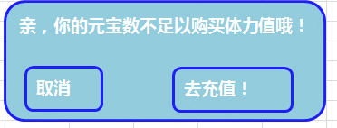
副本选择界面美术需求
 | 1.副本选择界面美术需求
 |  | 包括选择界面边框，界面标题，关闭按钮
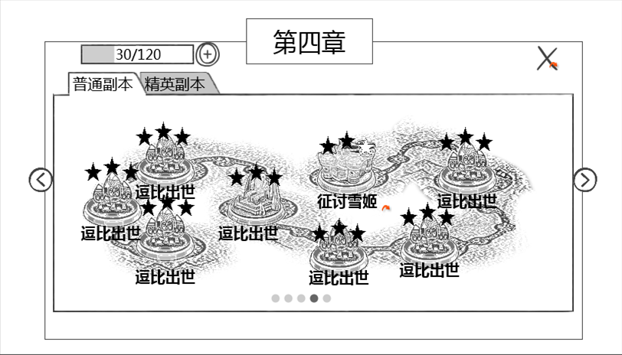

 | 2.选择分页需求
 |  | 包括分页签边框，难度分页签按钮，左侧翻页按钮，右侧翻页按钮，分页码样式
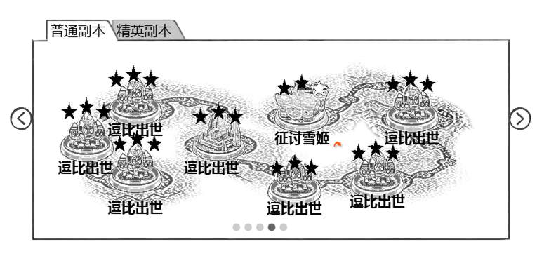

 | 3.副本地图需求
 |  | 包括地图路线示例、图标示例、星级示例、名称示例
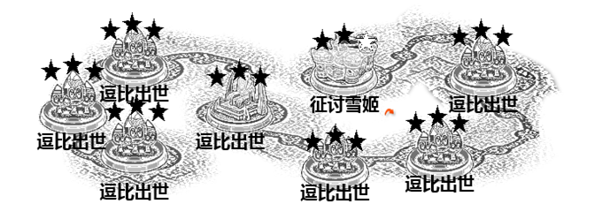

 | 4.副本图标需求
 |  | 包括星级样式、图标示例、名称样式、点击提示特效

逗比出世

副本信息界面美术需求
 | 1.副本信息界面美术需求
 |  | 包括，信息界面边框、标题样式（包含星级）、返回按钮
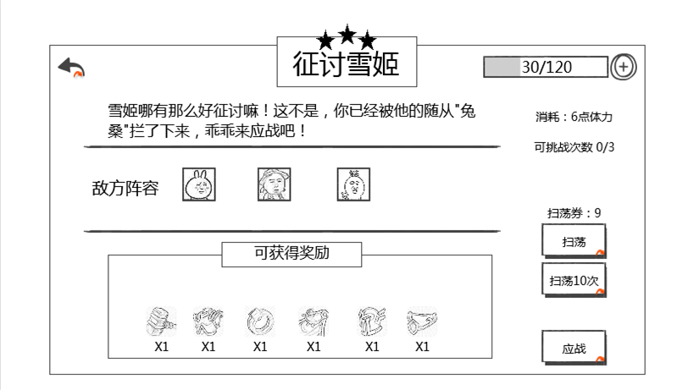



 | 2.副本信息内容美术需求
 |  | 包括副本介绍示例、敌方阵容示例、奖励边框、奖励标题、奖励物品示例
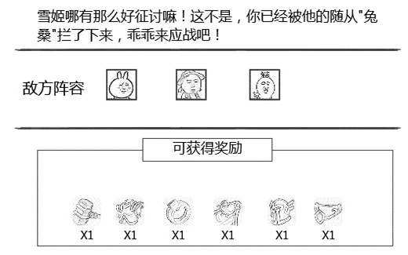

 | 3.疲劳值显示美术需求

 | 4.疲劳值消耗美术需求

 | 5.可挑战次数美术需求

 | 6.扫荡相关美术需求
 |  | 包括，扫荡按钮、扫荡10次按钮、扫荡券剩余数样式
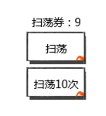

 | 7.应战按钮美术需求

好友助战美术需求
 | 1.助战界面美术需求
 |  | 包括，助战界面边框样式、助战界面标题，返回按钮


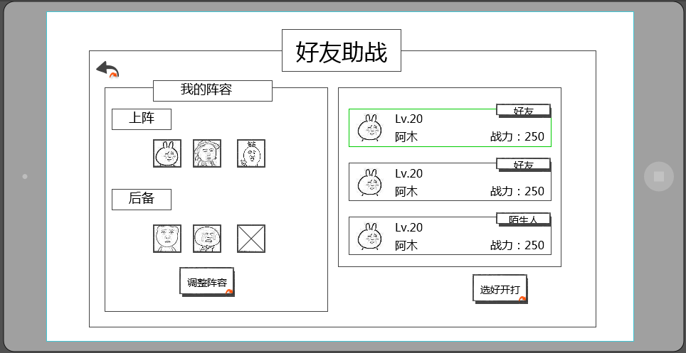
 | 2.我的阵容界面美术需求
 |  | 包括，界面标题，上阵标识、后备标识、调整阵容按钮、上阵图标示例，空位样式
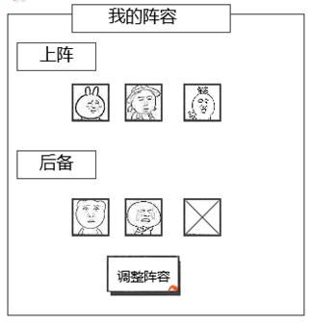

 | 3.助战列表界面美术需求
 |  | 包括，助战玩家项样式以及排版，界面边框
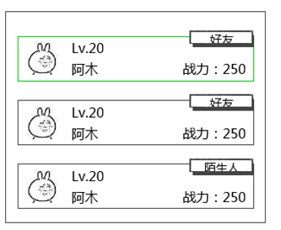

 | 4.助战项美术需求
 |  | 包含，头像样式示例、等级样式、名称样式、战力样式、好友标签、陌生人标签
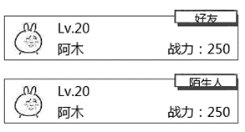

 | 5.开战按钮需求

阵容调整界面
 | 1.阵容调整界面美术需求
 |  | 包括：阵容调整界面边框样式、阵容调整界面标题，返回按钮

阵容调整

 | 2.阵容展示 美术需求
 |  | 包括，界面边框、界面标题，上阵标识、后备标识、空位样式，好友助战角标（boss角标可复用），VS样式，阵型选择下拉菜单样式

 | 3.阵容调整美术需求
 |  | 包括：界面边框、拥有/好友样式，玩家名称样式，选中对勾样式，黑色遮罩、添加好友指引样式

 | 3.开始战斗，取消战斗按钮需求
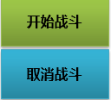

 | 4.提示信息
 |  | 包括，提示框样式、按钮内容样式示例
好友宠物只能带一只呦！
确认

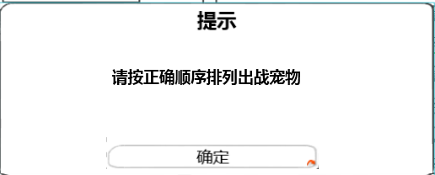

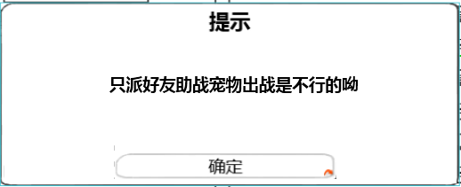

 | 5.宠物介绍tips美术需求
 |  | 包括：界面边框、文字样式、确认按钮样式、关闭按钮样式、技能Icon会在技能文档提需求
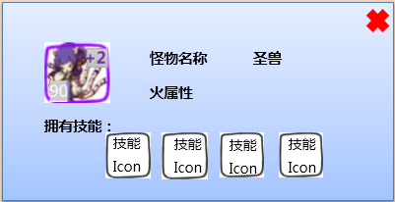

扫荡成功界面美术需求
 | 1.扫荡界面
 |  | 包括背景遮罩样式、扫荡完成样式以及动画、返回按钮
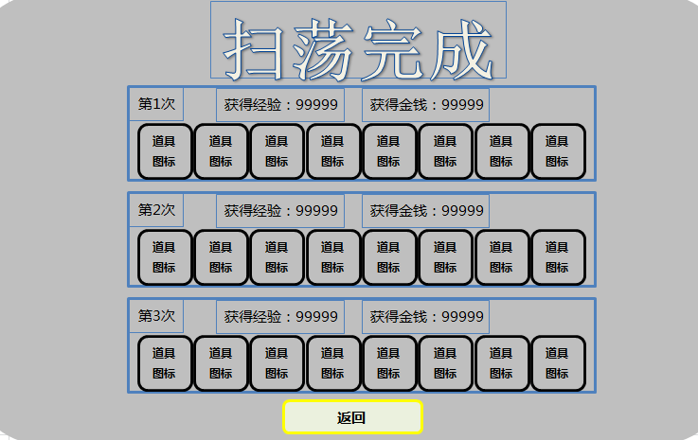



 | 2.奖励项美术需求
 |  | 包括，次数显示示例、经验示例，金钱示例，道具示例
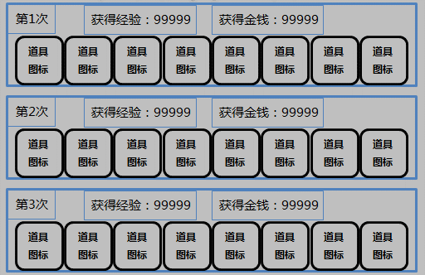

 | 扫荡券不足提示界面需求
 |  | 包括，提示框样式、按钮内容样式示例
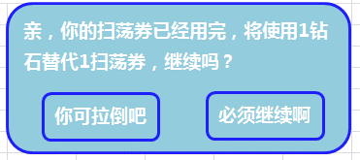

 | 元宝不足购买扫荡券界面需求
 |  | 包括，提示框样式、按钮内容样式示例
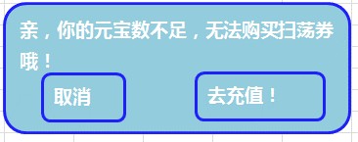

 | 重置挑战次数界面需求
 |  | 包括，提示框样式、按钮内容样式示例
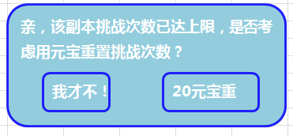

 | 重置次数不足界面需求
 |  | 包括，提示框样式、按钮内容样式示例


 | 元宝不足重置副本界面需求
 |  | 包括，提示框样式、按钮内容样式示例
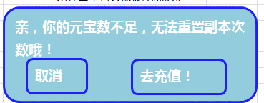

 | 购买疲劳界面需求
 |  | 包括，提示框样式、按钮内容样式示例
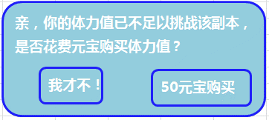

 | 购买疲劳值失败界面需求
 |  | 包括，提示框样式、按钮内容样式示例

自用
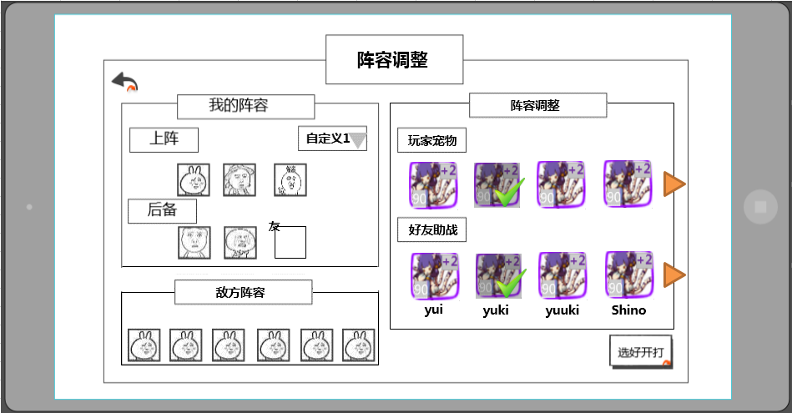

好友助战
界面标题
 |  | 好友助战选择界面
 |  |  | 当点击开始按钮的条件判断都满足后，进入好友助战选择界面
 |  |  | 样式如下
返回按钮

敌方阵容


助战列表

阵容展示
好友助战
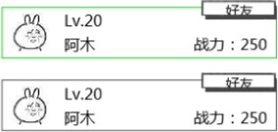
 | 有滚动条么？
 | 没有

选好开打

 |  |  |  | 窗口类型
 |  |  |  |  | 三级窗口
 |  |  |  | 界面标题
 |  |  |  |  | 显示在界面上方居中位置
 |  |  |  |  | 显示内容为 好友助战
 |  |  |  | 音效
 |  |  |  |  | 事件 | 资源
 |  |  |  |  | 打开界面 | 待定
 |  |  |  |  | 关闭界面 | 待定

 |  |  |  | 阵容展示
 |  |  |  |  | 展示己方阵容，区分上阵与后备阵容
 | 问题同前 |  |  |  | 显示已上阵伙伴的头像，头像边框与伙伴品质颜色一致
 | 已改为品质 |  |  |  | 后备阵容最后一个位置默认为空，可从右侧助战列表中选择助战玩家
 |  |  |  |  | 选择助战玩家后该位置显示助战玩家的助战伙伴
 |  |  |  |  | 点选不同助战玩家后，该位置的助战伙伴会跟随变化
 | 这个操作有点隐蔽，可能不太能被发现 |  |  |  | 点击该位置后可以取消助战玩家的助战伙伴
 | 我猜新手提示会教
 |  |  |  |  | 调整阵容按钮
 |  |  |  |  |  | 控件类型 |  |  |  | 按钮文案
 |  |  |  |  |  |  | 按钮 |  |  |  | 调整阵容
 |  |  |  |  |  | 显示位置 |  |  |  | 按钮操作
 |  |  |  |  |  |  | 位于阵容展示正下方 |  |  |  | 无特殊
 |  |  |  |  |  | 出现/隐藏规则 |  |  |  | 按钮样式
 |  |  |  |  |  |  | 始终显示 |  |  |  | 普通
 |  |  |  |  |  | 音效 |  |  |  |  | 按下
按钮有不可用的时候么？ |  |  |  |  |  |  | 无
没有，已删 |  |  |  |  |  | 按钮效果
 |  |  |  |  |  |  | 点击打开阵容调整界面，具体样式见伙伴界面设计

 |  |  |  | 助战列表
 |  |  |  |  | 显示可助战的玩家列表
建议多显示半个，另外一页三个是否太少？ |  |  |  |  | 列表一页显示4行半玩家信息，一共可显示10个玩家信息，可拖动进行查看
改成4.5个 | 战力改成宠物的，等级还是玩家的 |  |  |  | 玩家信息包括：伙伴头像、玩家等级、玩家名称、宠物战力、玩家状态
 | 等级和战力应该显示宠物的信息更合适吧，不是玩家的 |  |  |  |  | 伙伴头像
 | 问题同前 |  |  |  |  |  | 该玩家所选的伙伴头像，头像边框与伙伴品质颜色一致
 | ？ |  |  |  |  | 玩家等级
 |  |  |  |  |  |  | 显示玩家等级，格式为LV：xx
 |  |  |  |  |  | 玩家名称
 | 已改成助战宠物战力 |  |  |  |  |  | 显示玩家名称，最多显示8个汉字
 | 这里显示玩家战力感觉和选择好友宠物没有必然的联系 |  |  |  |  | 玩家战力
 | 战力如何计算？是否应该体现主战宠物的强弱？ |  |  |  |  |  | 显示玩家助战宠物战力，格式为战力值：xxxx
机器人算作陌生人么？ | 1.战力计算等待数值策划 2.战力应该可以体现吧 |  |  |  |  | 玩家关系
当然 |  |  |  |  |  |  | 分为好友与陌生人
 | 这个和程序确认一下要不要这么做吧 |  |  |  | 如助战玩家在线，则玩家信息内容以打开该界面时该玩家信息为准
机器人如何处置？数据是否是通过配置配出 | 好的 |  |  |  | 如助战玩家不在线，则玩家信息内容以该玩家退出游戏时的信息为准
可以和程序讨论下
 |  |  |  |  | 助战规则
 |  |  |  |  |  | 成功选择助战玩家并助战后，该玩家进入助战CD，暂定60分钟，助战CD时，则该玩家为不可助战玩家（针对个人）
 | 1.好友列表 2.已补充 |  |  |  |  |  | 助战CD为倒计时形式，倒计时期间，该助战不会再次进入该玩家的助战列表中，CD结束后，可以再次进入助战列表
缺少挑选规则 | 什么顺序？助战限制条件就是cd？还有其他么比如等级过高之类 |  |  |  |  | 根据玩家好友列表顺序，挑选可助战玩家放入助战玩家列表
已补充 | 什么算最接近？ | 差值小 |  |  |  |  | 可助战玩家定义：助战玩家与玩家等级差在5级（包含）之内
 | 什么是战力在玩家附近？ | 已补充 |  |  |  |  | 战力值接近定义：差值小
 |  |  |  |  |  | 当可助战好友不足10个时，系统抽取与主角等级差在5级（包含）之内且战力值最接近的玩家进行补充
 |  |  |  |  |  | 若系统无法找到其他玩家，则随机抽取与玩家等级差在5级（包含）之内且战力相近的机器人进行补充

 |  |  |  |  | 列表规则
好友按拼音排序？ |  |  |  |  |  | 优先显示玩家好友，好友显示顺序与好友列表显示顺序相同
听好友的 |  |  |  |  |  | 陌生人以及机器人的显示顺序系统随机即可
 | 默认选择是默认选中最上面的玩家作为助战的好友吗？那就是说左侧的好友那块不会有空的情况？ | 选中，并不是选择 |  |  |  | 默认选择列表最上方的玩家
 |  |  |  |  |  | 上下滑动可展示未显示的助战玩家
 | 点击不能取消选择么？ |  |  |  |  | 点击已选择玩家无任何反应
 | 左侧可以取消吧 |  |  |  |  | 点击未选择的玩家可以选中该玩家，同时取消上一次选择的玩家

 | 强制选助战好友，不选还弹提示是否有点烦人？
 | 设计可以选择助战好友的作用就是希望强交互，所以还是希望玩家选择助战

 |  |  |  |  |  |  | 窗口类型
 |  |  |  |  |  |  |  | 确认窗口
 |  |  |  |  |  |  | 文案内容
 | 提示有错别字，而且有点难这个提示不太准确吧 |  |  |  |  |  |  | 你尊的确定不要帮忙就开始战斗吗？有点难哦！
 | 提示再定吧 |  |  |  |  |  | 音效
 |  |  |  |  |  |  |  | 事件 | 资源
 |  |  |  |  |  |  |  | 界面打开 | 待定
 |  |  |  |  |  |  | 取消按钮 |  |  |  |  |  |  | 购买按钮
 |  |  |  |  |  |  |  | 控件类型 |  |  |  | 按钮文案 |  |  | 控件类型 |  | 按钮文案
 |  |  |  |  |  |  |  |  | 按钮 |  |  |  | 取消 |  |  | 按钮 |  | 确定
 |  |  |  |  |  |  |  | 显示位置 |  |  |  | 按钮操作 |  |  | 显示位置 |  | 按钮操作
 |  |  |  |  |  |  |  |  | 位于界面左下方 |  |  |  | 无特殊 |  |  | 位于界面右下方 |  | 无特殊
 |  |  |  |  |  |  |  | 出现/隐藏规则 |  |  |  | 按钮样式 |  |  | 出现/隐藏规则 |  | 按钮样式
 |  |  |  |  |  |  |  |  | 始终显示 |  |  |  | 普通 |  |  | 始终显示 |  | 普通
 |  |  |  |  |  |  |  | 音效 |  |  |  |  | 按下 |  | 音效 |  |  | 按下
 |  |  |  |  |  |  |  |  | 无 |  |  |  |  |  |  | 无
 |  |  |  |  |  |  |  | 按钮效果 |  |  |  |  |  |  | 按钮效果
 |  |  |  |  |  |  |  |  | 点击后可以关闭提示界面 |  |  |  |  |  |  | 点击后关闭确认窗口，同时进入副本loading界面

 |  |  |  | 返回按钮
 |  |  |  |  | 控件类型 |  |  |  | 按钮文案
 |  |  |  |  |  | 按钮 |  |  |  | 无
 |  |  |  |  | 显示位置 |  |  |  | 按钮操作
 |  |  |  |  |  | 位于界面左上角 |  |  |  | 无特殊
 |  |  |  |  | 出现/隐藏规则 |  |  |  | 按钮样式
 |  |  |  |  |  | 始终显示 |  |  |  | 普通 | 待补充
 |  |  |  |  | 音效 |  |  |  |  | 按下 | 待补充
 |  |  |  |  |  | 无
 |  |  |  |  | 按钮效果
 |  |  |  |  |  | 点击后关闭当前界面，返回副本信息界面

 | 助战好友是否有奖励？ |  | 助战好友奖励
 | 已补充 |  |  | 被好友选择助战好友并成功助战（进入战斗）会获得助战奖励
 |  |  |  | 奖励通过邮件发放
 |  |  |  | 奖励内容为金币，金额待定
 |  |  |  | 邮件格式等待邮件系统文档出台后补充

